画面定義書（ログインページ）
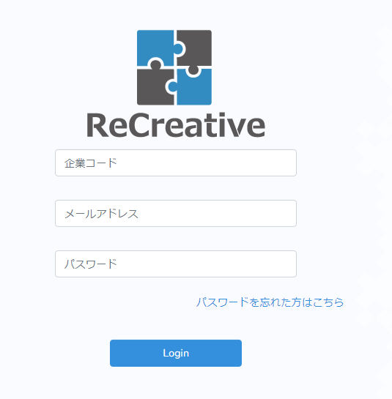
④
①
②
③
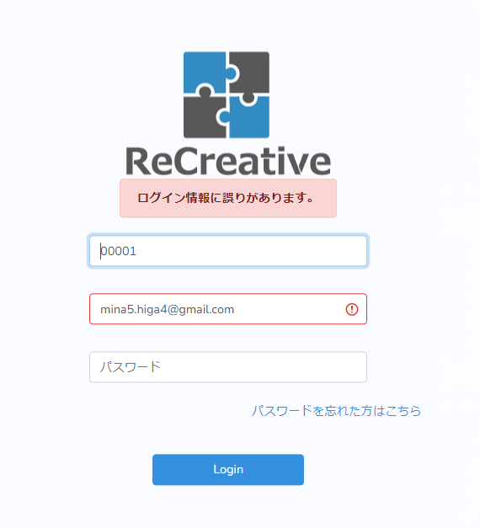
⑤

No | 項目名 | 入出力 | 形式 | 必須 | 文字数 | 文字タイプ | 入出力仕様 | 仕様
1 | 企業コード | 入力 | テキストボックス | 〇 | 5 | 半角数字 | 【参照元】 T_user.company_code | ・企業コード、メールアドレス、パスワードが一致するユーザがDBに登録されているかチェック ・各項目の入力チェックで問題があれば、エラーメッセージを表示 ・各項目の入力チェックで問題がなければ、ログイン成功.トップページに遷移
2 | メールアドレス | 入力 | テキストボックス | 〇 | 128 | 半角英数記号 | 【参照元】 T_user.email
3 | パスワード | 入力 | パスワードボックス | 〇 | 16 | 半角英数記号 | 【参照元】 T_user.password
4 | ログインボタン | ― | ボタン |  | ― | ―
5 | エラーメッセージ | ― | テキスト |  | 128 | 制限なし

画面定義書（トップページ）
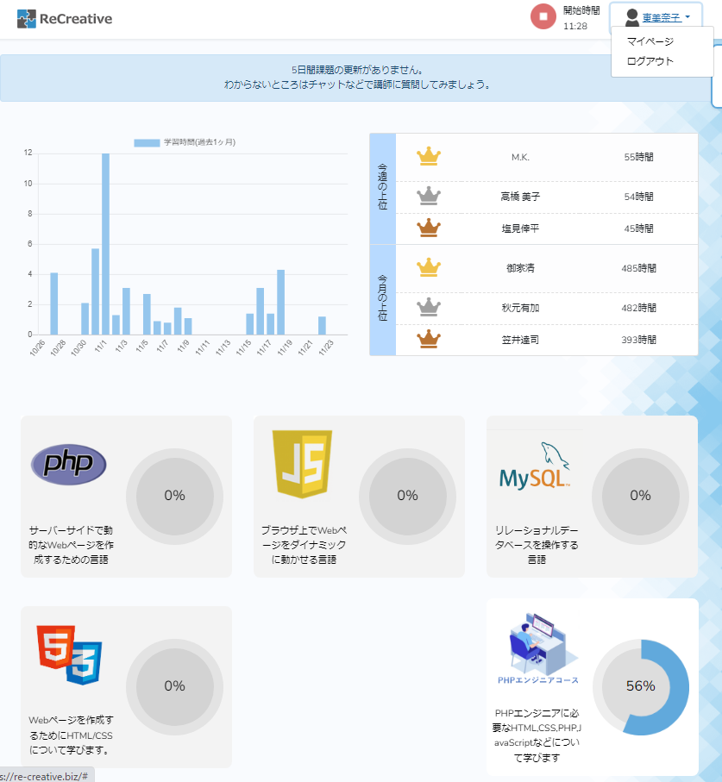
⑦
⑧

共通ヘッダ部分

①
②
④
⑤
⑥
③

No | 項目名 | 入出力 | 形式 | 必須 | 文字数 | 文字タイプ | 入出力仕様 | 仕様
1 | ロゴ | 出力 | 画像 | 〇 | － | － |  | トップページにリンク
2 | 開始・終了ボタン | 入力 | ボタン | 〇 | － | － | 【参照元・登録先】 T_StartTime.user_id, start_time | ・開始時刻がNULLのときは「開始ボタン」表示 ・開始時刻が登録済みのときは「終了ボタン」表示
3 | 開始時刻 | 出力 | テキスト | 〇 | 16 | 半角英数字 | 【登録先】 T_StartTime.user_id, start_time | ・開始時刻を表示 ・開始時刻がNULLのときは0:00と表示
4 | ユーザ名 | 出力 | テキスト | 〇 | 64 | 制限なし | 【参照元】 T_user,user_name | ・ユーザ名を表示
5 | マイページへのリンク | 出力 | リンク | 〇 | 64 | 制限なし | 【参照元】 T_user,user_id | ・マイページへのリンクをつける
6 | ログアウトへのリンク | 出力 | リンク | 〇 | 64 | 制限なし | 【参照元】 T_user,user_id | ・ログアウトが成功したら、ログインページに遷移
7 | 各言語へのリンク | 出力 | テキスト | 〇 | 128 | 制限なし | 【参照元】 T_Learning.user_id, lang_code T_Language.lang_code, lang_name, exp | ・受講中の言語には、章/項目ページへのリンクを付ける ・未受講の言語には、リンクをつけない
8 | 各言語の進捗率 | 出力 | テキスト グラフ | 〇 | 32 | 制限なし | 【参照元】 T_Status.user_id, item_id, status_learning T_Item.item_id, chap_id T_Chapter.chap_id, lang_code T_Language.lang_code, lang_name, exp | ・受講中の言語の進捗度を計算 ・進捗率に応じた円グラフを描画する

画面定義書（章項目選択ページ）
①共通ヘッダ

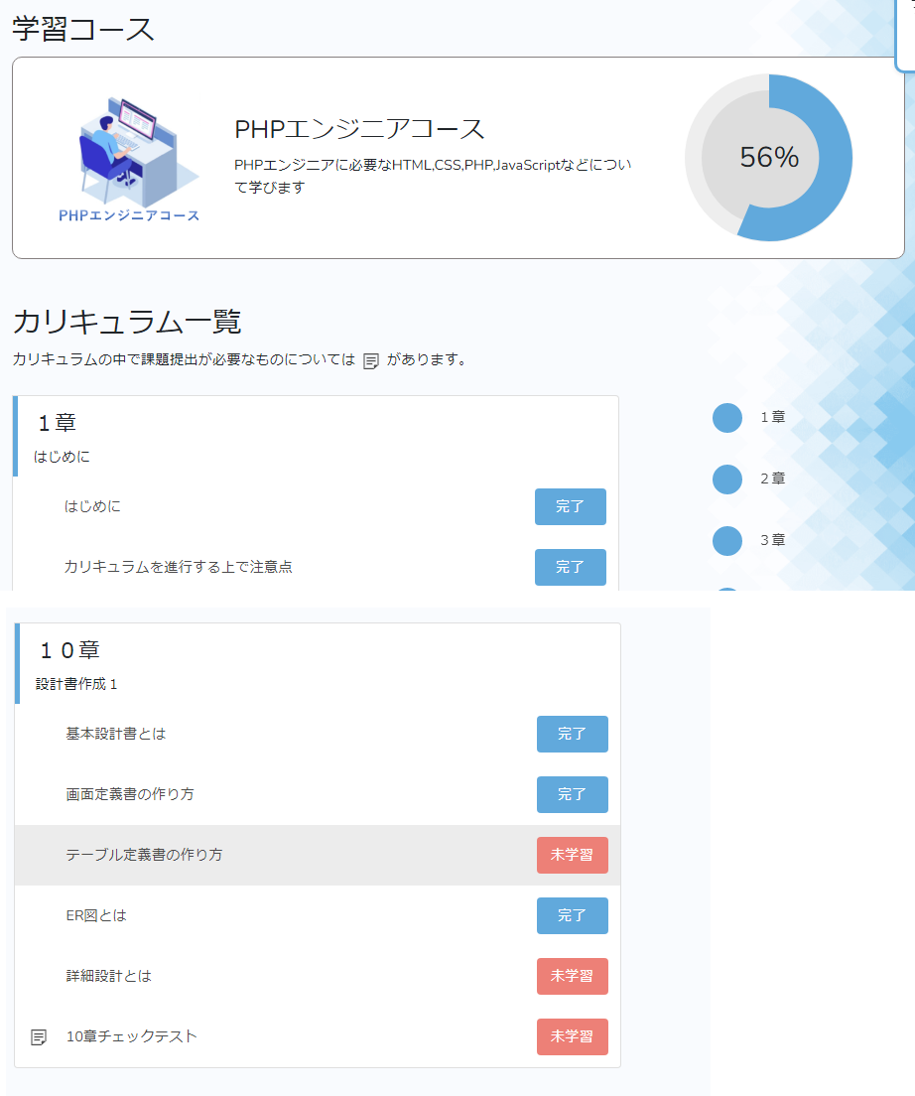
②
③

①共通ヘッダ

④
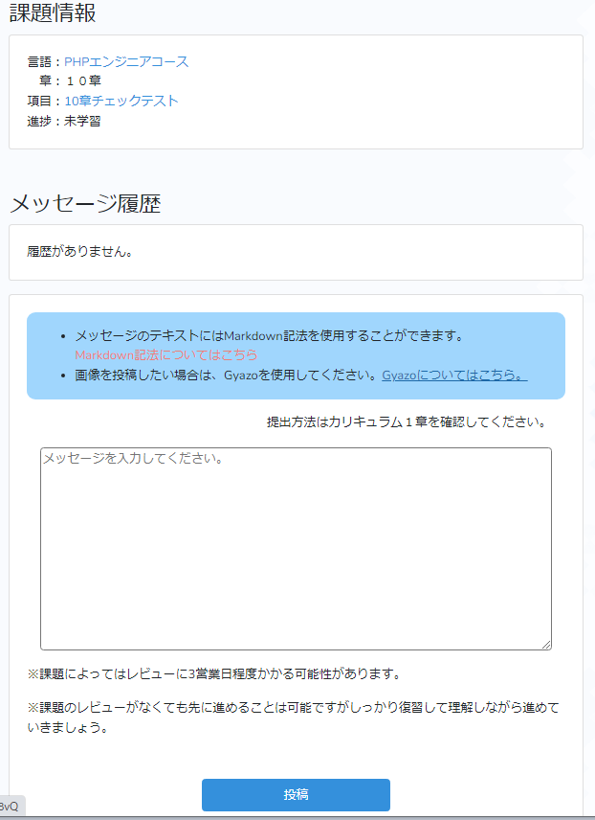

⑤
⑥

⑦

⑨

⑧
⑩

⑨

No | 項目名 | 入出力 | 形式 | 必須 | 文字数 | 文字タイプ | 入出力仕様 | 仕様
1 | 共通ヘッダ |  |  |  |  |  |  | トップページと同じ
2 | 学習コース名 | 出力 | テキスト | 〇 | 128 | 制限なし | 【参照元】 T_Language.lang_code, lang_name, exp | 選択した言語のロゴと説明文表示
3 | 学習進捗度 | 出力 | テキスト グラフ | 〇 | 32 | 制限なし | 【参照元】 T_Status.user_id, item_id, status_learning T_Item.item_id, chap_id T_Chapter.chap_id, lang_code T_Language.lang_code, lang_name, exp | ・受講中の言語の進捗度を計算 ・進捗率に応じた円グラフを描画する
4 | カリキュラム一覧 | 出力 | テキスト | 〇 | 128 | 制限なし | 【参照元】 （章情報） T_Chapter.chap_id, lang_code, disp_no, chap_title （項目情報） T_Item.item_id, chap_id, disp_no, item_title, task_flg | ・選択した言語のカリキュラムを一覧表示 ・表示順番(disp_no)どおりに並べる ・項目タイトルをクリック→本文ページに遷移 ・課題提出があるとき(task_flg=1)、項目タイトルにマークを付ける
5 | 章番号 | 出力 | テキスト | 〇 | 128 | 制限なし
6 | 章タイトル | 出力 | テキスト | 〇 | 128 | 制限なし
7 | 項目タイトル | 出力 | テキスト、リンク | 〇 | 128 | 制限なし
8 | 課題の有無 | 出力 | 画像 | ― | ― | ―
9 | 学習ステータスボタン | 入出力 | ボタン | 〇 | ― | ― | 【参照元】 T_Status.user_id, item_id, status_learning, reply_flg | ・学習ステータスに応じたボタンを表示（未学習、学習中、完了） ・課題提出の有無によって、ボタンクリック時の処理を切り替える - 課題提出あり→課題提出ページに遷移 - 課題提出なし→学習ステータスを「学習中⇔未学習」で切り替える ・通知があるときのみ、学習ステータスボタンと一緒にマークを付ける
10 | 通知ステータス表示 | 出力 | 画像 |  | ― | ―

詳細 (ログイン)
■機能仕様
 | 【リクエスト】
 |  |  | 項目 | キー
 |  |  | 企業コード | company_code
 |  |  | メールアドレス | email
 |  |  | パスワード | password

 | 【処理内容】
 |  | 〇バリデーションチェック
 |  |  | ・リクエストで受け取った値のバリデーションチェックをおこなう
 |  |  | ・バリデーションエラーがあった場合はエラー終了
 |  |  | リクエスト項目 | バリデーション
 |  |  | 企業コード | 値が存在していること
 |  |  |  | 5桁の英数字であること
 |  |  | メールアドレス | 値が存在していること
 |  |  |  | 半角英数字のみであること
 |  |  | パスワード | 値が存在していること
 |  |  |  | 半角英数字のみであること

 |  | 〇ログインチェック
 |  |  | ・リクエストで受け取ったcompany_code, email, passwordに一致するレコードを、T_Userから検索。
 |  |  | ・一致するレコードがあればログイン成功。トップページに遷移(Top.phpにuser_idを渡す）。
 |  |  | ・一致するレコードがなければ、エラーを表示（エラーメッセージ付きのログインページを再表示）。
 |  |  | 参照するテーブル | 参照するカラム
 |  |  | T_User | company_code
 |  |  |  | email
 |  |  |  | password
 |  |  |  | user_id

■フローチャート

処理開始

バリデーションチェック
NO

YES
エラーメッセージ表示

ログインチェック
NO

YES
エラーメッセージ表示

トップページに遷移
NO

エラーメッセージ表示

処理終了

詳細 (トップ)
■機能仕様
 | 【リクエスト】
 |  |  | 項目 | キー
 |  |  | ユーザID | user_id

 | 【処理内容】
 |  | 〇バリデーションチェック
 |  |  | ・リクエストで受け取った値のバリデーションチェックをおこなう
 |  |  | ・バリデーションエラーがあった場合はエラー終了
 |  |  | リクエスト項目 | バリデーション
 |  |  | ユーザID | 値が存在していること

 |  | 〇表示許可チェック
 |  |  | ・リクエストで受け取ったuser_idに一致するユーザ情報を、T_Userから検索。
 |  |  | ・無効ユーザならばエラー画面を表示。有効なユーザだったら、処理を続ける。
 |  |  | 参照するテーブル | 参照するカラム
 |  |  | T_User | user_id

 |  | 〇学習開始時刻チェック
 |  |  | ・リクエストで受け取ったuser_idの学習開始時刻を、T_StartTimeから検索。
 |  |  | ・学習開始前ならばメッセージ画面を表示（別ウィンドウで立ち上げ）。すでに学習開始している場合は、処理を続ける。
 |  |  | 参照するテーブル | 参照するカラム
 |  |  | T_StartTime | user_id
 |  |  |  | start_time

 |  | 〇選択言語の学習進捗状況表示
 |  |  | ●ユーザが選択している言語コードをT_Learningから抽出。選択状況に応じて以下の処理をおこなう。
 |  |  | 【選択している言語のとき】
 |  |  | ・章/項目選択ページへのリンクを付ける
 |  |  | ・学習ステータスが「完了」となっている項目数を数え、進捗率を計算する（完了した項目数／総項目数＝進捗率）
 |  |  | ・テキストと円グラフで描画する
 |  |  | 【選択している言語のとき】
 |  |  | ・未選択の言語にはリンクをつけない

 |  |  | 参照するテーブル | 参照するカラム
 |  |  | T_Learning | user_id | 指定ユーザのuser_id
 |  |  |  | lang_code | 学習中の言語コード | ・・・ユーザが選択している言語コードを取得
 |  |  | T_Language | lang_code
 |  |  |  | lang_name | 言語名 | ・・・言語名と説明文を表示
 |  |  |  | exp | 説明文
 |  |  | T_Status | user_id
 |  |  |  | item_id | 項目ID | ・・・進捗率の計算に使用
 |  |  |  | status_learning | 学習状況

 |  | 〇学習開始・終了ボタンの表示
 |  |  | ●学習開始時刻をT_StartTimeから抽出。開始時刻の有無に応じて「開始」または「終了」ボタンを表示する。
 |  |  | 【学習開始時刻が未登録（学習開始していない）場合】
 |  |  | ・学習開始時刻には0:00と表示
 |  |  | ・開始ボタンを表示
 |  |  | ・学習開始ボタンを押してくださいというメッセージを表示（別ウィンドウで立ち上げ）
 |  |  | 【学習開始時刻が登録済み（すでに学習開始している）場合】
 |  |  | ・学習開始時刻を表示
 |  |  | ・終了ボタンを表示

 |  |  | ●学習開始ボタンがクリックされたときは、以下の処理をおこなう。
 |  |  | ・学習開始時刻をT_StartTime.start_timeに登録し、終了ボタンに表示を切り替える。
 |  |  | ・終了ボタンに表示を切り替える。

 |  |  | ●学習終了ボタンがクリックされたときは、以下の処理をおこなう。
 |  |  | ・開始時刻からの経過時間（学習時間）をDBに登録し、開始ボタンに表示を切り替える。
 |  |  | ・T_StartTime.start_timeにNULLを入れる（リセットしておく）
 |  |  | ・開始ボタンに表示を切り替える。

 |  |  | 参照するテーブル | 参照するカラム
 |  |  | T_StartTime | user_id | 指定ユーザのuser_id
 |  |  |  | start_time | 開始時刻。NULLのときは開始前。
 |  |  | 登録するテーブル | 登録するカラム
 |  |  | T_StartTime | start_time | 開始ボタンが押されたとき→開始時間を登録
 |  |  |  |  | 終了ボタンが押されとき→NULLを登録

処理開始
 | ■フローチャート

バリデーションチェック
NO

YES
エラー終了（ログ）
表示許可チェック
NO

エラー終了（ログ）
YES
学習開始時刻チェック
NO

ユーザの選択言語、学習進捗状況を計算
「学習開始ボタンを押してください」メッセージを表示（別ウィンドウ）

トップページ表示

処理終了

詳細 (章項目選択)
■機能仕様
 | 【リクエスト】
 |  |  | 項目 | キー
 |  |  | ユーザID | user_id
 |  |  | 言語コード | lang_code

 | 【処理内容】
 |  | 〇バリデーションチェック
 |  |  | ・リクエストで受け取った値のバリデーションチェックをおこなう
 |  |  | ・バリデーションエラーがあった場合はエラー終了
 |  |  | リクエスト項目 | バリデーション
 |  |  | ユーザID | 値が存在していること
 |  |  | 言語コード | 値が存在していること

 |  | 〇表示許可チェック
 |  |  | ・リクエストで受け取ったuser_idが、指定された言語を選択しているかチェック。
 |  |  | ・無効ならばエラー画面を表示。有効ならば表示処理を続ける。
 |  |  | ・さらに、ユーザが学習開始済みかどうかチェック。開始前だったら学習開始ボタンを押すようにメッセージを表示する。
 |  |  | 参照するテーブル | 参照するカラム
 |  |  | T_Learning | user_id
 |  |  |  | lang_code

 |  | 〇学習開始時刻チェック
 |  |  | ・リクエストで受け取ったuser_idの学習開始時刻を、T_StartTimeから検索。
 |  |  | ・学習開始前ならばメッセージ画面を表示（別ウィンドウで立ち上げ）。すでに学習開始している場合は、処理を続ける。
 |  |  | 参照するテーブル | 参照するカラム
 |  |  | T_StartTime | user_id
 |  |  |  | start_time

 |  | 〇学習進捗状況表示
 |  |  | ・指定言語で学習ステータスが「完了」となっている項目数を数え、進捗率を出す（完了した項目数／総項目数＝進捗率）
 |  |  | ・テキストと円グラフで描画する
 |  |  | 参照するテーブル | 参照するカラム
 |  |  | T_Status | user_id
 |  |  |  | item_id | 項目ID
 |  |  |  | status_learning | 学習状況

 |  | 〇章/項目タイトル一覧の表示
 |  |  | 【章/項目タイトル一覧】
 |  |  | ・章番号、項目番号の昇順に表示
 |  |  | ・項目名から詳細ページにリンクを付ける（URL … http://…/言語名/章番号/項目番号）
 |  |  | ・学習状況に合わせて、ステータスボタンの表示を切り替える（未学習 | 学習中 | 完了）
 |  |  | ・「課題あり」の項目にはマークをつける
 |  |  | ・返信がある項目には、返信通知を表示する（赤いマークなど）

 |  |  | 【ステータスボタンに関する処理】
 |  |  | ・通常項目の場合：ボタンを押すと「未学習」「完了」が切り替わるようにする。
 |  |  | ・課題ありの項目：リンク先は常に課題提出フォームとする。

■フローチャート

処理開始

バリデーションチェック
NO

YES
エラー終了（ログ）
表示許可チェック
NO

エラー終了（ログ）
YES
学習開始時刻チェック
NO

学習進捗状況の計算
「学習開始ボタンを押してください」メッセージを表示（別ウィンドウ）

章/項目リスト表示

処理終了

